概要
目標角度と現在角度の推移
項目 | 値
生成日時 | 2026-09-22 02:46:05
記録点数 | 4205
記録時間 [s] | 420.6
最終目標角度 [deg] | 90
最終指令角度 [deg] | 90
最終現在角度 [deg] | 89.67374049
最終角度誤差 [deg] | 0.32625950962
最大追従誤差 [deg] | 2.0078165287
最終状態 | FINISHED

把持点（生値） | 最小法線力 [N] | 平均法線力 [N] | 最大法線力 [N]
AMIR1 左指 | 2.3326812946E-11 | 16.313540343 | 24.848878195
AMIR1 右指 | 2.3326776445E-11 | 16.555508081 | 25.360614581
AMIR2 左指 | 2.3378175918E-11 | 16.694253097 | 24.880906667
AMIR2 右指 | 2.3378256295E-11 | 16.93485719 | 25.519130928

把持点（把持直後=0補正） | 最小変動 [N] | 平均変動 [N] | 最大変動 [N]
AMIR1 左指 | 0.017504836985 | 2.592872982 | 16.883972632
AMIR1 右指 | 0.0061060171614 | 2.9732671172 | 16.827886224
AMIR2 左指 | 6.6257137483E-06 | 2.6596092742 | 15.636573359
AMIR2 右指 | 0.013411782349 | 2.9396380132 | 16.093537145

把持点の法線力推移（表示用平滑値）
物体重心位置 | 初期値 [m] | 最終値 [m] | 変位 [m]
X | -4.8304295193E-22 | 0.98082812542 | 0.98082812542
Y | -1.2219049697E-20 | 0.98139018449 | 0.98139018449

把持直後基準の法線力変動

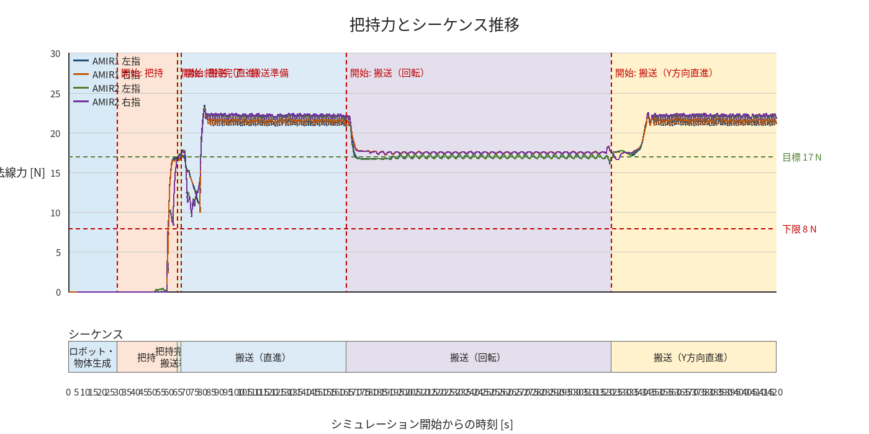

物体姿勢 XYZ（Roll・Pitch・Yaw）

物体重心位置のX-Y軌跡（Zは除外）

右指グラフ
